Ascensores
PROF. ARQ. VICTORIA CERESA - DOCENTE MATERIALIDAD 3 - FAPYD - UNR
MATERIAL DIDÁCTICO CALCULOS ASCENSORES
 |  |  |  |  |  |  |  |  |  |  |  |  | Comisión Ceresa Cátedra Panvini
1- // | CP = CANTIDAD DE PERSONAS A TRASLADAR |  |  |  |  |  | NOTA: Referencia de celdas
 |  |  |  |  |  |  |  | Valores, descripciones o conceptos a colocar según proyecto. Tener cuidado ya que puede haber fórmulas q dependen del valor q se ingrese
1-1 DETERMINACIÓN DE LA CAPACIDAD DE PERSONAS DEL EDIFICIO |  |  |  |  |  |  |  | Celdas que alojan fórmulas automáticas por lo que se resolverá sin intervención.

Descripción o tipo de uso del edificio

Datos
Hospitales |  | 1.3 |  | personas por dormitorio
Hoteles |  | 2 |  | personas por dormitorio
Edificios de oficinas |  | 10 |  | m2 por persona
Edificios de Departamentos |  | 2 |  | personas por dormitorio
Edificios de Depar dormi de servicio |  | 1 |  | personas por dormitorio
Escuelas |  | 1.1 |  | persona por asiento

Cálculo de Ocupantes del proyecto analizado
Cantidad de Dormitorios por depart A |  | 3 | Cantidad de Departamentos A |  |  | 1
Cantidad de Dormitorios por depart B |  | 0 | Cantidad de Departamentos B |  |  | 0
Cantidad de Dormitorios por depart C |  | 0 | Cantidad de Departamentos C |  |  | 0
Cantidad de Dormitorios por depart D |  | 0 | Cantidad de Departamentos D |  |  | 0
Cantidad de Dormitorios por depart E |  | 0 | Cantidad de Departamentos E |  |  | 0
Cantidad de Dormitorios por depart F |  | 0 | Cantidad de Departamentos F |  |  | 0
Cantidad de Dormitorios de Servicio |  | 0 | Cantidad de Departamentos c/dormi. d servicio |  |  | 0
M2 de Oficina |  | 100 | Cantidad de Pisos con Oficinas |  |  | 1

N= | CAPACIDAD TOTAL DE PERSONAS (ocupantes) |  |  | 16

1- 2 DETERMINACIÓN DEL NÚMERO DE PERSONAS A TRASLADAR EN 5 MINUTOS

y= | Porcentaje de Población a Evacuar según Uso en 5 minutos 300" o 5´ [%]
Datos
Condiciones de Evacuación |  |  |  | Personas a Evacuar en 5'
Viviendas Colectivas |  |  |  |  | 8.00%
Edificios de Oficinas colectivas |  |  |  |  | 10.00%
Edificios de Oficinas de una sola entidad |  |  |  |  | 15.00%
Edificios para Hoteles y Apart |  |  |  |  | 10.00%
Edificios hospitalarios con Ascensores de Servicio |  |  |  |  | 8.00%
Edificios hospitalarios sin Ascensores de Servicio |  |  |  |  | 12.00%
% a evacuar según proyecto = |  |  |  | 8.00%

CP= | N * y |  |  | 1.28

2- // | Ct = CAPACIDAD DE TRASLADO

2- 1 DETERMINACIÓN NÚMERO DE PARADAS
Pp= | Número probable de paradas
Pp= | p
 | Pl (1- ((Pl-1) / Pl)

Pl= | Número de plantas que el ascensor puede parar (en comentario excepciones)
Pl= | 10
P= | es el número de pasajeros que traslada la cabina.
P= | 4

Cuadro C.V-c.2.3.1.5.b.2. Número probable de paradas (Pp)
Este cuadro contiene los resultados de aplicar la fórmula inmediatemente antes descripta: Se ingresa con Pl (los encabezados de las columnas) y p (los encabezados de las fila), obteniéndose Pp en la intersección de ambas:
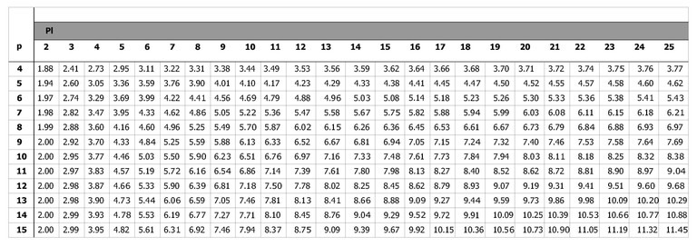

Pp= | 3.44

2- 2 DETERMINACIÓN DE PERSONAS A TRASLADAR EN 5´ POR ASCENSOR
Ct= Capacidad de personas que es posible trasladar en 5' por ascensor.
Ct= | 300" . P
 | Tt
Ct= | 300" . |  |  | 4
 | 157.26
Ct= | 7.63

2- 3 DETERMINACIÓN DEL TIEMPO DE DURACIÓN DEL VIAJE
Tt= | Tiempo total de duración del viaje (ida y vuelta) de 1 ascensor, en segundos
Tt= | t1 + t2 + t3 + t4
Tt= | 157.26

2- 3- t1
t1= | Tiempo de Recorrida de Ida y Vuelta
t1= | R. 2 . 60 / v
t1= | 128.4

R= | Recorrido completo del ascensor ( distinto de trayectoria)
 | Altura desde la parada más baja, incluso subsuelos, hasta la última superior |  |  |  | 32.1
R= | 64.2

v= | Velocidad del ascensor (m/min)
v= | 60 |  | en m/seg |  | 1

60= | valor fijo en la fórmula para convertir a segundos

2- 3- t2
t2= | Tiempo de Frenado y Aceleración
t2= | K . v . Pp / 60
t2= | 5.50

K= | Coeficiente (Resultado de la Tecnología del Ascensor)
Datos |  |  |  |  |  |  | Consideraciones sobre la Velocidad del Ascensor
Control |  |  |  |  |  | K | La velocidad del funcionamiento del ascensor se fija en función del tiempo del edificio, categoría de edificio y costos de la instalación.
60 m/min | Frecuencia Constante | 1 Velocidad |  |  |  | 1.1
 |  | 2 Velocidades |  | Arranque en Alta |  | 1.8 | Como norma práctica, sin embargo, pueden establecerse recomendaciones
60 m/min | Frecuencia Variable | Sin Engranaje |  |  |  | 1.6 | Velocidades recomendadas en función del número de pisos
75 m/min |  |  |  |  |  |  | N° de Pisos |  |  | Velocidades Recomendadas (m/min)
90 m/min |  |  |  |  |  |  | De 2 a 5 |  |  | 45 a 60
105 m/min |  | con Engranaje |  |  |  | 2.1 | 6 a 10 |  |  | 60 a 75
120 m/min |  |  |  |  |  |  | 11 a 16 |  |  | 75 a 90
K= | 1.6 |  |  |  |  |  | 17 a 25 |  |  | 90 a 150
 |  |  |  |  |  |  | 26 a 35 |  |  | 150 a 180
v= | Velocidad del ascensor (m/min) |  |  |  |  |  | 36 a 45 |  |  | 180 a 210
v= | 60 |  |  |  |  |  | 46 a 60 |  |  | 210 a 300
Pp= | N° probable de paradas
Pp= | 3.44
60= | para convertir a segundos

2- 3- t3
t3= | tiempo de funcionamiento de puertas automáticas:
t3= | 4 seg x Pp
t3= | 13.76

2- 3- t4
t4= | tiempo de ingreso y egreso de pasajeros:
t4= | 2,4 seg x P
t4= | 9.60

CANTIDAD DE ASCENSORES
Cantidad de Ascensores= | CP/Ct
Cantidad de Ascensores= | 0.17
Cant Parcial Ascensores | 1

3- // | Verificación de la Cantidad de Ascensores según Tiempo de Espera
Nota: Se incorpora la variable Tiempo de Espera calculado según enfoque probabilístico
Datos Referencia
Usos |  | Tiempo de espera máximo admisible
Residencial |  | 96 " (sin tolerancia) |  | 80 " con tolerancia de 20% | Probabilidad de superar el tiempo máx. <5%
Oficinas
Hotel

Datos del proyecto analizado
CP= CANTIDAD DE PERSONAS A TRASLADAR |  |  |  | 1.28
Ct=CAPACIDAD DE TRASLADO de 1 ascensor en cantidad de personas |  |  |  | 7.63
Nota: Al ábaco se ingresa con los valores calculados de CP y Ct. El área del ábaco en el que se ubique el punto de encuentro entre ambos datos definirá la cantidad de ascensores necesarios a disponer según esta verificación.
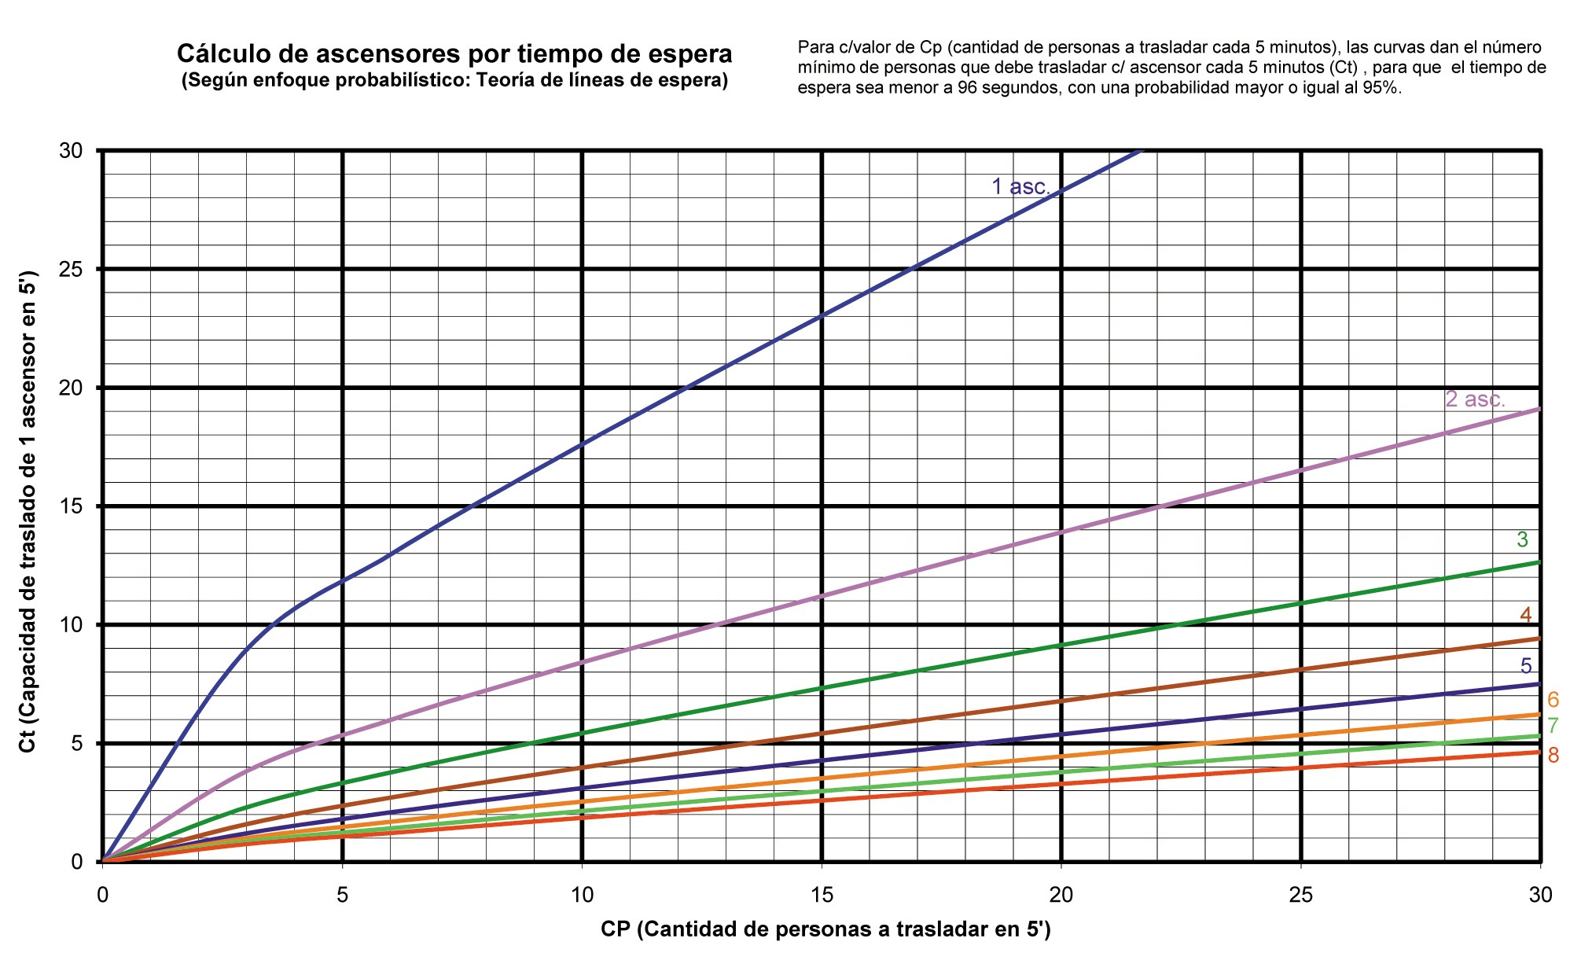
Cuadros C.V-c.2.3.1.5.1.c). Ábacos para verificación de cantidad de ascensores por tiempo de espera según enfoque probabilístico.
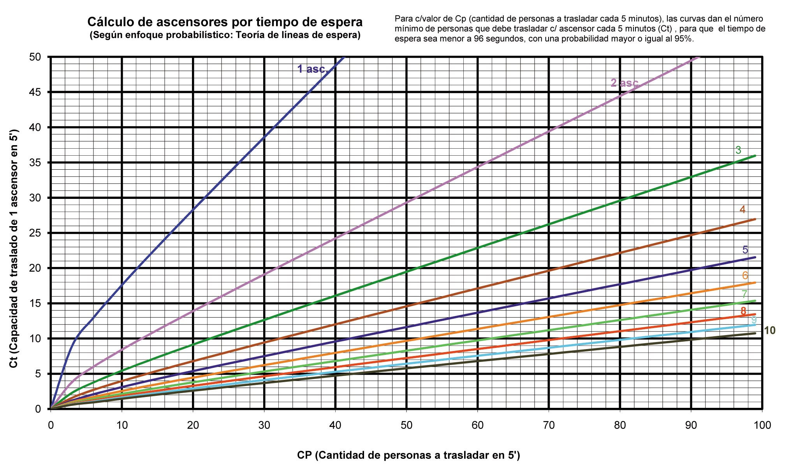

Note: Indicar los valores mínimos necesarios de ascensores por ábaco y resultados
Verificación= | 2 | Ascensores necesarios (mínimo)
 | 4 | Capacidad en personas
 | 60 | Velocidad m/min

4- // | CANTIDAD Y TIPO DE ASCENSORES A DISPONER

Debe ser el número mayor que resulte del cálculo de estos Conceptos:
 | 1- CP = CANTIDAD DE PERSONAS A TRASLADAR / Ct = CAPACIDAD DE TRASLADO (en personas)
 | 2- Verificación de la Cantidad de Ascensores SEGÚN TIEMPO DE ESPERA
Nota: Se debe corroborar que el tipo de Ascensor usado cumpla con los cálculos y exigencias mínimas según altura de la trayectoria establecidas CV - c 2.3.1.4

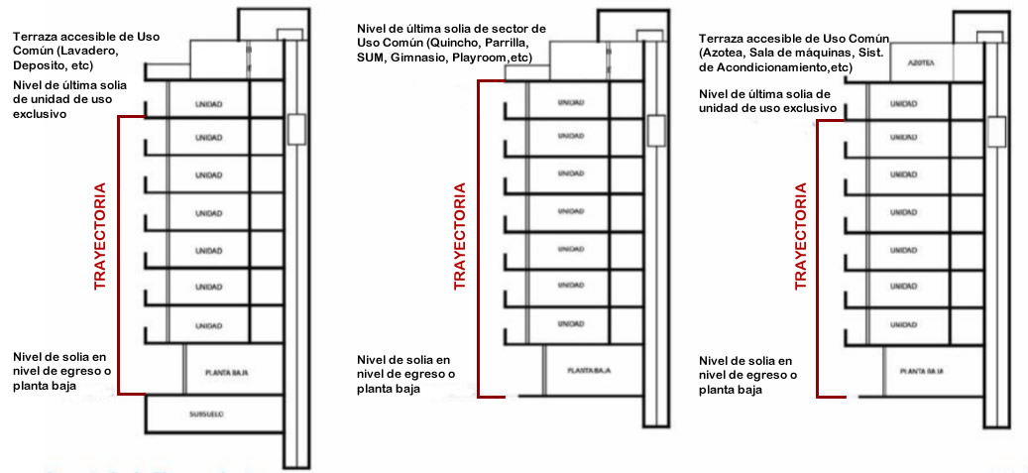
Dato para ingresar a Cuadro CV - c 2.3.1.4 |  |  |  |  |  |  | Esquemas Ejemplificadores
Altura de Trayectoria
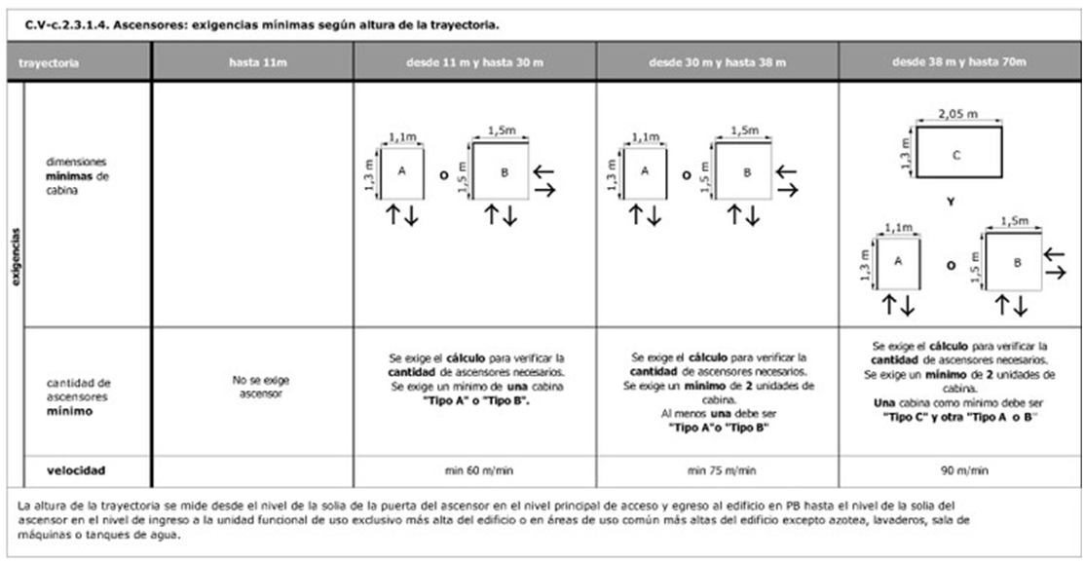

 |  |  |  |  |  |  | Autor: Secretaría de Planeamiento de la Municipalidad de Rosario (modificado con fines pedagógicos)

Requerimientos Mínimos
Tipos de Ascendores
Dimensiones Mínimas
Cantidad de Ascensores
Velocidad Mínima
NOTA
Todo edificio destinado a viviendas colectivas entre 23 y hasta 30 metros de altura, deberá contar con un minimo de 2 ascensores. En estos casos, cuando el cálculo de tráfico indique la posibilidad de un unico ascensor, se admitirá esta solución bajo la condición de incluir en cada piso puertas automáticas o sistema sonoro de alarma de puerta abierta, proveyendo asimismo una unidad de repuesto del estator del motor del equipo de tracción en Sala de Maquinas como reposición de emergencia (Ordenanza N°8510)

RESULTADO FINAL
CANTIDAD DE ASCENSORES
TIPO DE ASCENSORES
Ascensores | 1 |  | 2 |  | 3
Tipo
Dimensiones (m)
Capacidad (kg)
Capacidad en personas
Capacidad (kg)
Velocidad (m/min)
Frecuencia
Con o Sin Engranajes
Potencia Eléctrica (KW)
Marca
Modelo
Nota: Relación 70 a 80 kg = 1 Pasajero (con posibles variables según marca o modelo)

5- // | CABINAS

5 - 1 | Tipos y dimensiones mínimas de las cabinas

Tabla 1. Tipos y dimensiones mínimas de cabinas de ascensores
Dimensiones de Cabinas del proyecto | Tipo de Cabina | Personas | Lado a [m] min | Lado b [m] min | Superficie [m2] min | Peso máx adm. [Kg]
 | 0 | 4 | 0,8 | 1,22 | 0,98 | 300
 | 0 | 5 | 0,8 | 1,22 | 0,98 | 375
 | 1 | 6 | 1,1 | 1,3 | 1,43 | 450
 | 1 | 7 | 1,1 | 1,3 | 1,43 | 525
 | 1 | 8 | 1,1 | 1,3 | 1,43 | 600
 | 2a) | 9 | 1,5 | 1,5 | 2,25 | 675
 | 2b) | 9 | 1,3 | 1,73 | 2,25 | 675
 | 2a) | 10 | 1.5 | 1.5 | 2,25 | 750
 | 2b) | 10 | 1,3 | 1,73 | 2,25 | 750
 | 3 | 11 | 1,3 | 2,05 | 2,67 | 825
 | 3 | 12 | 1,3 | 2,05 | 2,67 | 900
 | 3 | 13 | 1,3 | 2,05 | 2,67 | 975
 | 3 | 14 |  | 2,05 | 3.08 | 1050
 | 3 | 15 |  | 2,05 | 3.08 | 1125

5 - 2 | Tipos y dimensiones mínimas de las cabinas
Nota: Indicar en la celda de la izquierda ubicación de las puertas, el ancho de puerta de acceso de los ascensores y las celdas de la tabla 2 con la opción elegida según proyecto. Corroborar si cumple las condiciones mínimas.
Tabla 2. Ubicación y dimensiones de Puertas
Ubicación en Proyecto | Ancho Paso (m) | Tipo de Cabina | Ubicación de puerta de Cabina |  |  | Ancho Paso [m]
 |  | 0 | En lado menor o lados menores enfrentados |  |  | 0.8
 |  | 1 | En lado menor o lados menores enfrentados |  |  | 0.8
 |  | 2 a | En lados contiguos o enfrentados |  |  | 0.8
 |  | 2 b | En lado mayor, próxima a una de las esquinas |  |  | 0.9
 |  | 3 | En lado menor |  |  | 1
 |  | 3 | En lado mayor |  |  | 1.8
NOTA
Las cabinas de los ascensores deberán estar iluminadas con led's o sistema similar de iluminación y contar con apagado automático de luces. Para que después de un tiempo se apague y permanezca así hasta que nuevamente se abra la puerta del ascensor para ser utilizado, debiendo quedar permanentemente encendida una luz de baja intensidad y cartel indicador de manera que permita visualizar la presencia de la cabina en aquellos ascensores con aberturas en sus puertas de acceso exterior (Ordenanza 8756)

6- // | ANCHO DE SECTORES PREVIOS A ASCENSORES

6 - 1 | Ancho de Vestíbulo según Cantidad de Ascensores

CANTIDAD DE ASCENSORES | DISPOSICIÓN | ANCHO EN RELACIÓN |  |  | Prof. Mín. (mts) | Prof. Máx. (mts)
2 | Contiguos | Igual a Profundidad de Cabina |  |  | - | -
 | En oposición | 1,5 a 2 de la Profundidad de Cabina
Nota para 2 Ascen: En vestíbulo principal: el emplazamiento contiguo necesita mas espacio por el número de usuarios en espera. El emplazamiento en oposición necesita un espacio adicional y el vestíbulo debe estar cerrado en uno de sus lados.
3 | Contiguos | 1,5 a 1,8 de la Profundidad de Cabina |  |  | - | -
 | En oposición | 1,5 a 2 de la Profundidad de Cabina
4 | Contiguos | 1,5 de la Profundidad de Cabina |  |  | 2.5
 | En oposición | 1,5 a 2 de la Profundidad de Cabina |  |  | 2.7
6 | En oposición | 1,75 a 2 de la Profundidad de Cabina |  |  | 2.7
 |  | Si el vestíbulo se usa para el tránsito de personas |  |  | 3.5
8 | En oposición | 2 a 2.5 de la Profundidad de Cabina |  |  | 3.0 | 5.0

DEFINICIÓN ANCHO DEL VESTÍBULO |  |  |  |  |  |  | 1° CORROBORACIÓN ANCHO SEGÚN CABINA |  |  |  | CORROBORACIÓN FINAL ANCHO VESTÍBULO SEGÚN CABINA
CANTIDAD DE ASCENSORES Y DISPOSICIÓN | PROF. CABINA DE MAYOR DIMENS. | RELACIÓN CON PROFUNDIDAD | Prof. Mín. (mts) | Prof. Máx. (mts) | ANCHO DE VESTÍBULO | ANCHO VESTÍBULO FINAL | CUMPLE Prof. Mín. (mts) |  | CUMPLE Prof. Máx. (mts) |  | CUMPLE Prof. Mín. (mts) | CUMPLE Prof. Máx. (mts)
2 Continuos | 1.5 | 1.5 | 2.5 | 0 | 2.25 | 2.5 | NO CUMPLE |  | NO CUMPLE |  | CUMPLE | NO CUMPLE

6 - 2 | Ancho de Rellano según Tipo de Ascensor
TIPO DE ASCENSORES | mínimo frente al ingreso del ascensor superficie con un diámetro de |  |  |  | Ancho Rellano según Proyecto
0 | 1.5
1 | 1.5
2 | 1.5
3 | 2.3
Nota: con puertas corredizas,
Nota: Iluminación natural o artificial frente al ascensor de 50 lux.

7- // | DEFINICIÓN PASADIZOS

7 - 1 | Sobrerrecorridos Ascensores
Nota: Indicar la velocidad de los ascensores utilizada en tu proyecto y CS y CI mínimos. Excepción a los valores de la tabla: Ascensores sin sala de máquinas o explicitación técnica del fabricante (Indicar celda y aclara en la 1ra sección de la tabla)
Ascensores en el Proyecto | Sin Sala de máquina
 | Con Sala de máquina

Tabla 3. Sobrerrecorridos de ascensores
Velocidad [m/min] | Claro Superior (CS) [m] | Claro Inferior (CI) [m] | CS del proyecto [m] |  | CI del proyecto [m]
45 | 3.8 | 1.2
60 | 3.9 | 1.4
75 | 4.1 | 1.6
90 | 4.3 | 1.8
120 | 5.1 | 2.5
150 | 5.7 | 3.1

7 - 2 | Medidas mínimas de pasadizos

Medidas Cabinas |  | Mín Pasadizo | Máx Pasadizo | Dimensión Pasadizo del Proyecto |  | Ascensor
Ancho (m) -a- | 1.1 | 1.45 | 1.70 |  |  | 1
Profundidad (m) -b- | 1.3 | 1.65 | 2.00
Ancho (m) -a- |  | 0.35 | 0.60 |  |  | 2
Profundidad (m) -b- |  | 0.35 | 0.70
Ancho (m) -a- |  | 0.35 | 0.60 |  |  | 3
Profundidad (m) -b- |  | 0.35 | 0.70

8- // | DEFINICIÓN SALA DE MÁQUINAS
NOTAS
Acceso: debe contar con una altura libre mínima de 2 m. un ancho libre mínimo de 0,7m
Iluminación artificial: debe ser eléctrica en circuito diferente del de la fuerza motriz, mínima 15W/m2 de la Superficie de la sala, con artefactos que funcionen con equipo autónomo.
Acceso con escaleras, éstas tendrán un ancho libre mínimo de 0,7m. De ser exterior a la sala debe tener un rellano en coincidencia con la puerta que permita batir la hoja de ésta. Para este acceso (la mejor opción es una escalera de tramos rectos) puede utilizarse escalera de tipo caracol. Cuando se encuentre a la intemperie no puede ser de tipo marinera.
Seguridad: Preveer anclajes o elementos de fijación que permitan instalar medios manuales para la elevación del equipo necesario en el montaje y el mantenimiento del ascensor en seguras condiciones de trabajo. Debe instalarse junto a la puerta un extintor de incendio tipo ABC de 5 Kg.
Puerta de Ingreso: Debe ser de material ignífugo y hoja de abrir hacia afuera; de ancho libre mínimo de 0,7 m. y altura libre mínima de 2,0 m.; provista de cerradura con llave y con una abertura fija para ventilación tipo celosía o similar, ubicada en la parte inferior, de 0,24 m2 de superficie mínima.. en el lado En el exterior, ubicar un cartel en el que pueda visualizarse la leyenda: “SALA DE MÁQUINAS DE ASCENSORES. PELIGRO. PROHIBIDO EL ACCESO A TODA PERSONA AJENA AL SERVICIO TÉCNICO”
La sala de máquinas no puede utilizarse como depósito o paso hacia otros ambientes, ni pueden ubicarse implementos, instalaciones o conductos ajenos al ascensor o al montacargas.
Ventilación debe ser natural y permanente.
(Ordenanza Nº 8336)

8 - 1 | Cuarto de Máquinas
Normativa Reglamento de Edificación Municipal de Rosario |  |  |  | Proyecto Estudiado (m)
Lado Mínimo (m) |  | 2.2
Alto Libre Mínimo (m) |  | 2
Puerta Acceso Ancho Mínimo (m) |  | 0.7
Puerta Acceso Alto Libre Mínimo (m) |  | 2

9- // | DEFINICIÓN PUERTAS
NOTAS
Las puertas (de cabina y de palier) de los ascensores a instalar deben ser de material ignífugo, de accionamiento automático, de deslizamiento horizontal, central o lateral, con barrera infrarroja multihaz.
Puertas deben tener una luz libre mínima de 0,80 m.
Separación entre puertas enfrentadas de cabina y de palier no deben superar los 14 cm. En ascensores existentes que no cumplan con esta separación debe colocarse un elemento reductor del espacio excedente.
Todo umbral de cabina debe estar provisto de un guardapiés cuya parte horizontal proteja todo el ancho de las puertas de embarque con las que se enfrente. La parte vertical debe tener la máxima altura que permita la profundidad de la caja del ascensor, siendo la minima de 75 cm. con dos riendas.
(Ordenanza Nº 8336)

10- // | DEFINICIÓN BOTONERA
NOTAS
En todos los tipos de cabina, la botonera debe ser accesible a personas que utilizan sillas de ruedas: ubicada a partir de los 40 cm. del borde interior en sentido perpendicular a la puerta.
En la botonera se debe colocar señalización de números de piso y demás comandos para disminuidos visuales, en colores contrastantes, relieve y sistema Braile de lectura. Los comandos de emergencia deben colocarse en la parte inferior de la botonera.
(Ordenanza Nº 8336)

Bibliografía
- Cuadri, N (2007). Instalación Eléctrica de Edificios. 2007. Cesarini Hermanos Editores
- Municipalidad de la Ciudad de Rosario. Secretaría de Planeamiento (2022) Requisitos Técnicos de la Planimetría para Permiso de Edificación https://gestorpic.rosario.gob.ar/inicio/sites/default/files/2022-01/Requisitos%20minimos%20para%20la%20planialtimetria%20-%20Permiso%20de%20Edificaci%C3%B3n.pdf
- Normativa UNE- EN 81 - 20 (2014) [AENOR Asociación Española de Normalización y Certificación] Reglas de seguridad para la construcción e instalación de ascensores. Ascensores para el trasnsporte de personas y cargas. Parte 20: Ascensores para personas y personas y cargas
- Ordenanza Nº 8336 de 2008 [Municipalidad de la Ciudad de Rosario] promulgada el 28 de noviembre de 2008 https://www.rosario.gob.ar/normativa/ver/visualExterna.do?accion=verNormativa&idNormativa=54500
Enlace para acceder a una versión digital https://www.rosario.gob.ar/normativa/verArchivo?tipo=pdf&id=54500
-Ordenanza Nº 8510 de 2010 [Municipalidad de la Ciudad de Rosario] promulgada el 18 de mayo de 2010 (modifica a Ordenanza N° 8336) https://www.rosario.gob.ar/normativa/verArchivo?tipo=pdf&id=67945
-Ordenanza Nº 8756 de 2011 [Municipalidad de la Ciudad de Rosario] promulgada el 13 de abril de 2011 (modifica a Ordenanza N° 8336) https://www.rosario.gob.ar/normativa/verArchivo?tipo=pdf&id=74549 -
- Ordenanza Nº 9006 de 2012 [Municipalidad de la Ciudad de Rosario] promulgada el 28 de enero de 2013 https://www.rosario.gob.ar/normativa/ver/visualExterna.do?accion=verNormativa&idNormativa=88796
Enlace para acceder a una versión digital https://www.rosario.gob.ar/normativa/verArchivo?tipo=pdf&id=88796
- Ordenanza Nº 9006 de 2012 [Municipalidad de la Ciudad de Rosario] Capítulo V Circulaciones y Medios de Escape Sección V-c.2.3. Medios mecánicos. Reglamentos Técnicos Especiales. https://www.rosario.gob.ar/mr/normativa/nuevo-reglamento-de-edificacion/seccion-5-de-los-reglamentos-tecnicos-especiales/v.c.-tipos-de-circulaciones-y-medios-de-escape/v.c.2.circulaciones-verticales.-rutas-verticales-de-escape/v.c.2.3.-medios-mecanicos
- Sansarricq, K (2022) Instalaciones para el Transporte Vertical. - Clase para uso interno de la cátedra Panvini H., Materialidad 3
- Suffriti, E. J. (2016) Medios de Transporte Vertica. Ficha N°4 - Apunte para uso interno de la cátedra Panvini H., Materialidad 3

s.e.u.o
V: 31 - 03 - 25
PROF. ARQ. VICTORIA CERESA - DOCENTE MATERIALIDAD 3 - FAPYD - UNR
contacto: victoriaceresafapyd@gmail.com
 |  |  |  |  |  |  |  |  |  |  |  |  | Comisión Ceresa Cátedra Panvini

